Sheet1
グリーン・パルだより276号 エントリー制ボウリング大会 エントリーシート(2020/11/04～2021/02/15)
★会員番号
★氏名 (フリガナ) | （ ）
★会員との関係 | （ 会員本人 ・ 家族 ）
★性別 | （ 男 ・ 女 ）
★年齢
★事業所名
★事業所または勤務先住所 | 〒
★電話番号
★賞品送付先 (自宅希望の場合は自宅住所をご記入ください） | 〒
★マイボールの使用有無 | （ 有 ・ 無 ）
★備考 ※２ゲーム以上行った場合は任意のゲームのスコアを記載してかまいません。 その旨をスコア表及び右欄にもご記入ください。
トータルポイント計算欄(Excel版では計算式が入っています)
 | スコア | 男性 | 女性 | 計
第１ゲーム |  |  |  | 0
年齢加算 |  |  |  | 0
マイボール使用有の減算 |  |  |  | 0
第２ゲーム |  |  |  | 0
年齢加算 |  |  |  | 0
マイボール使用有の減算 |  |  |  | 0

 |  | トータルポイント |  | 0
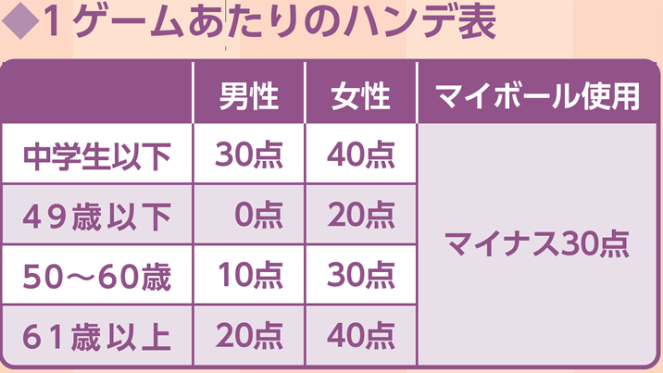

※計算例；52歳男性、マイボールあり、第１ゲームスコア120、第２ゲームスコア150
 | スコア | 男性 | 女性 | 計
第１ゲーム | 120 |  |  | 120
年齢加算 |  | 10 |  | 130
マイボール使用有の減算 |  | -30 |  | 100
第２ゲーム | 150 |  |  | 150
年齢加算 |  | 10 |  | 160
マイボール使用有の減算 |  | -30 |  | 130
 |  | トータルポイント |  | 230

